Solicitud gráfica
 | Área: | Matemáticas |  |  | Fecha: |  |  |  |  |  | M3A
 | Grado: | 8 |  |  | 2016-02-16 |  |  |  |  |  | M5A
 | Título del tema: | Los trángulos y los cuadritaleros |  |  | ¿Cuaderno de estudio o recurso? | Recurso |  |  |  |  | M6A
 | Editor: | Josué Malagón |  |  | Motor del recurso | M3A |  |  |  |  | M7A
 |  |  |  |  |  |  |  |  |  |  | M8A
 | Código guión o recurso: | MA_08_09_CO_REC20 | ← Para determinar este código, visite la hoja de Ayuda |  |  |  |  |  |  |  | M9B
 |  |  |  |  | ESPECIFICACIÓN DE ARCHIVOS A ENTREGAR |  |  |  |  |  | M9C
Núm. | Archivo Shutterstock o ruta en web | Imagen para: | Tipo | Ubicación de la imagen en el recurso M3A | Nombre imagen SMALL | Tamaño imagen SMALL | Nombre imagen ZOOM | Tamaño imagen ZOOM | Descripción | Observaciones | M10B
IMG01 | Es la imagen del cuaderno de estudio MA_08_09_CO_IMG18 | Recurso M3A | Ilustración | Contenido | MA_08_09_CO_REC20_IMG01.png | 110 x 110 px |  |  | Es la misma imagen 18 del cuaderno de estudio, solo cambia el tamaño | 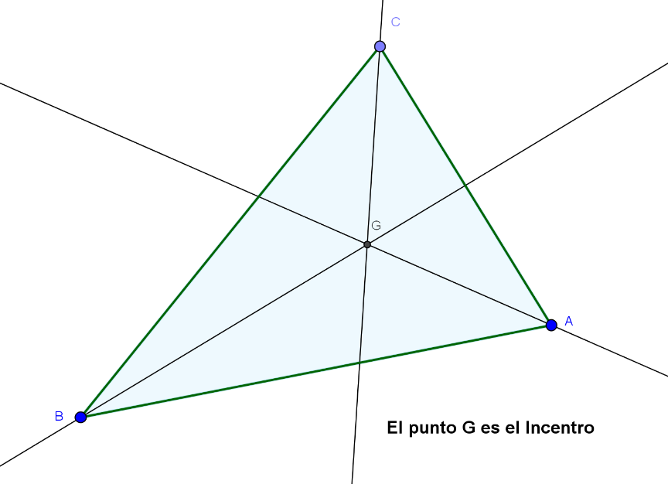 | M12D
IMG02 | Es la misma imagen del cuaderno de estudio MA_08_09_CO_IMG02, pero solo tomar el triángulo rectángulo sin texto | Recurso M3A | Ilustración | Contenido | MA_08_09_CO_REC20_IMG02.png | 110 x 110 px |  |  | Es tomada de la imagen 2 del cuaderno de estudio, pero solo dejar el triángulo que se indica en observaciones |  | M101
IMG03 | Tomado de la imagen MA_08_09_CO_IMG15 | Recurso M3A | Ilustración | Contenido | MA_08_09_CO_REC20_IMG03.png | 110 x 110 px |  |  | Es tomada de la imagen 15 del cuaderno de estudio, dejar solo el triángulo que se indica y quitar el texto. | 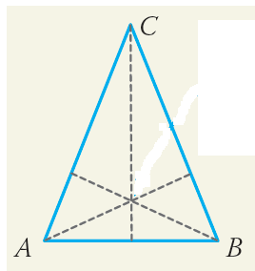 | Diaporama F1
IMG04 | Tomado de la imagen MA_08_09_CO_IMG17 | Recurso M3A | Ilustración | Contenido | MA_08_09_CO_REC20_IMG04.png | 110 x 110 px |  |  | Tomado de la imagen 17, dejar solo el triángulo que se indica y quitar el texto |  | F4
IMG05 | Tomada de la imagen MA_08_09_CO_IMG34 | Recurso M3A | Ilustración | Contenido | MA_08_09_CO_REC20_IMG05.png | 110 x 110 px |  |  | Tomado de la imagen 34 del cuaderno de estudio, dejar solo la imagen que se indica |  | F6
IMG06 | Imagen tomada de la imagen MA_08_09_CO_IMG19 | Recurso M3A | Ilustración | Contenido | MA_08_09_CO_REC20_IMG06.png | 110 x 110 px |  |  | Tomado de la imagen 19 del cuaderno de estudio, dejar solo el triángulo que se indica y quitar el texto | 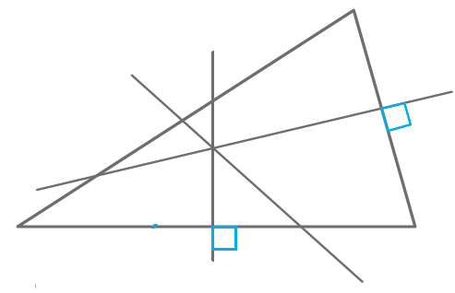 | F6B
 |  |  |  |  |  |  |  |  |  |  | F7
 |  |  |  |  |  |  |  |  |  |  | F7B
 |  |  |  |  |  |  |  |  |  |  | F8
 |  |  |  |  |  |  |  |  |  |  | F10
 |  |  |  |  |  |  |  |  |  |  | F10B
 |  |  |  |  |  |  |  |  |  |  | F11
 |  |  |  |  |  |  |  |  |  |  | F12
 |  |  |  |  |  |  |  |  |  |  | F13
 |  |  |  |  |  |  |  |  |  |  | F13B

